Лист1


 | Начальные классы 7-11 лет
 | 2023-04-26
Прием пищи | Раздел | № рец. | Блюдо | Выход, г | Цена | Калорийность | Белки | Жиры | Углеводы
Завтрак | гор.блюдо | 54-1к-2020 | Запеканка из творога | 150.0 | 33.00 | 426.8 | 32.3 | 21.6 | 25.8
 | гор.напиток | 54-6гн-2020 | Чай с молоком и сахаром | 200.0 | 10.00 | 52.9 | 1.5 | 1.4 | 8.6
 | хлеб | пром. | Хлеб пшеничный | 30.0 | 2.00 | 58.7 | 2.0 | 0.4 | 11.9
 | фрукты | пром. | Банан | 150.0 | 25.00 | 94.5 | 1.5 | 0.5 | 21.0

Завтрак 2

Обед | закуска
 | 1 блюдо
 | 2 блюдо
 | гарнир
 | сладкое
 | хлеб бел.
 | хлеб черн.

 |  |  |  |  |  | Итого: 70 руб.

Лист3
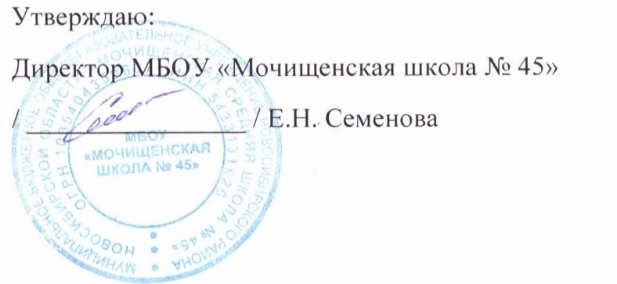

 | Меню для детей с ОВЗ, детей-инвалидов 7-11 лет
 | 2023-04-26
 | завтрак | Масса | Белки | Жиры | Углеводы | Калорийность
54-1к | Запеканка из творога | 200.0 | 32.3 | 21.6 | 25.8 | 426.8
Пром. | банан | 130.0 | 1.5 | 0.5 | 21.0 | 94.5
54-6гн- | Чай с молоком и сахаром | 200.0 | 1.5 | 1.4 | 8.6 | 52.9
Пром. | Хлеб пшеничный | 30.0 | 2.1 | 0.9 | 15.5 | 75.0

 | Итого за завтрак | 560.0 | 37.4 | 24.4 | 70.9 | 649.2

 | обед
Пром. | кабачковая икра | 100.0 | 1.8 | 8.8 | 7.6 | 119.0
54-1с-2020 | Щи из свежей капусты со сметаной | 260.0 | 0.8 | 2.4 | 2.9 | 36.8
54-1г-2020 | Макароны отварные | 150.0 | 6.7 | 7.1 | 46.7 | 277.3
54-5м-2020 | Котлета из курицы | 120.0 | 19.3 | 4.8 | 12.5 | 171.1
54-1хн-2020 | Компот из вишни | 200.0 | 0.3 | 0.0 | 10.5 | 43.1
Пром. | Хлеб пшеничный | 30.0 | 2.1 | 0.9 | 15.5 | 75.0

 | Итого за обед | 860.0 | 31.0 | 24.0 | 95.7 | 722.3
 | итого за день | 1420.0 | 68.4 | 48.4 | 166.6 | 1371.5
 |  |  |  | Итого6 158,50 руб.

Лист5


 | Меню для льготной категории (многодетные и малоимущие) 12-18 лет

 | 2023-04-26
 |  | Масса | Белки | Жиры | Углеводы | Калорийность
Пром. | горошек зелёный | 100.0 | 5.0 | 0.0 | 10.0 | 58.3
54-6г -2020 | Рис отварной | 150.0 | 4.8 | 6.9 | 50.7 | 284.3
54-8р | Рыба запеченая в сметанном соусе (минтай) | 120.0 | 0.4 | 0.6 | 8.0 | 39.1
Пром. | Хлеб пшеничный | 30.0 | 2.1 | 0.9 | 15.5 | 75.0
 |  | 200.0 | 0.4 | 0.6 | 8.0 | 39.1
54-15-2020 | Напиток из облкпихи | 200.0 | 0.1 | 0.0 | 1.3 | 5.8
 | Итого | 700.0 | 7.8 | 9.0 | 83.5 | 443.3
 |  |  |  | Итого: 73 руб.

